Introdução

SOMASE
CONT.SE

Produto | Unidades Fabricadas
Sabonete | 100
Shampoo | 150
Sabonete | 100 | Produto | Produto | Unidades Total
Shampoo | 200 | Sabonete | 5 | 650
Sabonete | 100 | Shampoo | 3 | 500
Condicionador | 250 | Condicionador | 2 | 450
Sabonete | 250
Shampoo | 150 | www.professorramos.com
Sabonete | 100
Condicionador | 200

Total:
 |  | . =SOMASE(A5:A14;D8;B5:B14)
 |  | , =CONT.SE(A5:A14;D8)

LIBERTADORES

HISTORIAL COPA SANTANDER LIBERTADORES DE AMÉRICA
AÑO | CAMPEÓN |  | SUBCAMPEÓN
1960 | PEÑAROL (URU) | URU | Olimpia (PAR)
1961 | PEÑAROL (URU) | URU | Palmeiras (BRA)
1962 | SANTOS FC (BRA) | BRA | Peñarol (URU)
1963 | SANTOS FC (BRA) | BRA | Boca Juniors (ARG)
1964 | INDEPENDIENTE (ARG) | ARG | Nacional (URU)
1965 | INDEPENDIENTE (ARG) | ARG | Peñarol (URU)
1966 | PEÑAROL (URU) | URU | River Plate (ARG)
1967 | RACING CLUB (ARG) | ARG | Nacional (URU) | Times Brasileiros | Nº de titulos
1968 | ESTUDIANTES DE LP (ARG) | ARG | Palmeiras (BRA) | SANTOS FC (BRA)
1969 | ESTUDIANTES DE LP (ARG) | ARG | Nacional (URU) | CRUZEIRO (BRA)
1970 | ESTUDIANTES DE LP (ARG) | ARG | Peñarol (URU) | FLAMENGO (BRA)
1971 | NACIONAL (URU) | URU | Estudiantes de LP (ARG) | SÃO PAULO FC (BRA)
1972 | INDEPENDIENTE (ARG) | ARG | Universitario (PER) | GRÊMIO (BRA)
1973 | INDEPENDIENTE (ARG) | ARG | Colo Colo (CHI) | VASCO DA GAMA (BRA)
1974 | INDEPENDIENTE (ARG) | ARG | São Paulo FC (BRA) | PALMEIRAS (BRA)
1975 | INDEPENDIENTE (ARG) | ARG | Unión Española (CHI) | INTERNACIONAL (BRA)
1976 | CRUZEIRO (BRA) | BRA | River Plate (ARG) | CORINTHIANS (BRA)
1977 | BOCA JUNIORS (ARG) | ARG | Cruzeiro (BRA)
1978 | BOCA JUNIORS (ARG) | ARG | Deportivo Cali (COL) | Países Campeões | Nº de títulos
1979 | OLIMPIA (PAR) | PAR | Boca Juniors (ARG) | BRA
1980 | NACIONAL (URU) | URU | Internacional (BRA) | ARG
1981 | FLAMENGO (BRA) | BRA | Cobreloa (CHI) | PAR
1982 | PEÑAROL (URU) | URU | Cobreloa (CHI) | URU
1983 | GRÊMIO (BRA) | BRA | Peñarol (URU) | COL
1984 | INDEPENDIENTE (ARG) | ARG | Grêmio (BRA) | CHI
1985 | ARGENTINOS JUNIORS (ARG) | ARG | América (COL) | ECU
1986 | RIVER PLATE (ARG) | ARG | América (COL) | MEX
1987 | PEÑAROL (URU) | URU | América (COL) | PER
1988 | NACIONAL (URU) | URU | Newell's Old Boys (ARG)
1989 | ATLÉTICO NACIONAL (COL) | COL | Olimpia (PAR) | www.professorramos.com
1990 | OLIMPIA (PAR) | PAR | Barcelona SC (ECU)
1991 | COLO COLO (CHI) | CHI | Olimpia (PAR)
1992 | SÃO PAULO FC (BRA) | BRA | Newell's Old Boys (ARG)
1993 | SÃO PAULO FC (BRA) | BRA | Universidad Católica (CHI)
1994 | VÉLEZ SARSFIELD (ARG) | ARG | São Paulo FC (BRA)
1995 | GRÊMIO (BRA) | BRA | Atlético Nacional (COL)
1996 | RIVER PLATE (ARG) | ARG | América (COL)
1997 | CRUZEIRO (BRA) | BRA | Sporting Cristal (PER)
1998 | VASCO DA GAMA (BRA) | BRA | Barcelona SC (ECU)
1999 | PALMEIRAS (BRA) | BRA | Deportivo Cali (COL)
2000 | BOCA JUNIORS (ARG) | ARG | Palmeiras (BRA)
2001 | BOCA JUNIORS (ARG) | ARG | Cruz Azul (MEX)
2002 | OLIMPIA (PAR) | PAR | São Caetano (BRA)
2003 | BOCA JUNIORS (ARG) | ARG | Santos FC (BRA)
2004 | ONCE CALDAS (COL) | COL | Boca Juniors (ARG)
2005 | SÃO PAULO FC (BRA) | BRA | Atlético Paranaense (BRA)
2005 | INTERNACIONAL (BRA) | BRA | São Paulo FC (BRA)
2007 | BOCA JUNIORS (ARG) | ARG | Grêmio (BRA)
2008 | LDU QUITO (ECU) | ECU | Fluminense (BRA)
2009 | ESTUDIANTES LP (ARG) | ARG | Cruzeiro (BRA)

MeioKg
Frigorifico MeioKg Boi Feliz

Mês | Região | Vendedor | Quantidade | Resumo por Região
Abr | Norte | Leandro | 10,000 | Norte | 33,000
Abr | Nordeste | Rivas | 15,000 | Nordeste | 37,000
Abr | Centro-Oeste | Kelly | 9,000 | Centro-Oeste | 24,500
Abr | Sudeste | Milton | 25,000 | Sudeste | 50,000
Abr | Sul | Kelly | 20,000 | Sul | 41,500
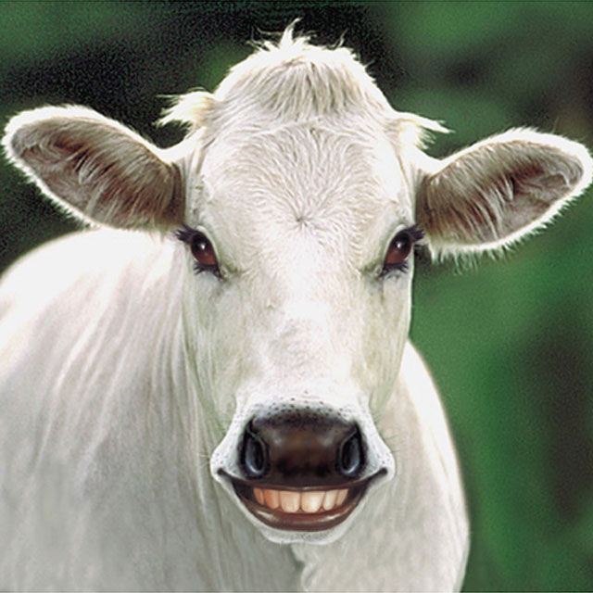
Mai | Norte | Leandro | 17,500
Mai | Nordeste | Leandro | 15,000 | Resumo Mensal
Mai | Centro-Oeste | Kelly | 9,500 | Abr | 79,000
Mai | Sudeste | Milton | 10,000 | Mai | 64,000
Mai | Sul | Rivas | 12,000 | Jun | 43,000
Jun | Norte | Leandro | 5,500
Jun | Nordeste | Rivas | 7,000 | Resumo por Vendedor
Jun | Centro-Oeste | Kelly | 6,000 | Leandro | 48,000
Jun | Sudeste | Milton | 15,000 | Rivas | 43,500
Jun | Sul | Rivas | 9,500 | Kelly | 44,500
 |  |  |  | Milton | 50,000
Total em Kg |  |  |  | www.professorramos.com

